상품제안서
120 솔리드 클래식 쿠션담요 | 상품코드: S37895

 |  |  |  |  |  |  | 02-713-8555 | www.synergygift.co.kr
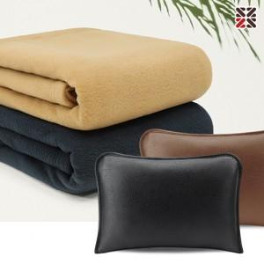

【상세/제작정보】 | <p><span style="font-size: 14pt;">※ 자수인쇄 디자인에 따라 비용 편차 발생 됩니다.</span></p><p>&nbsp;</p><p><span style="font-size: 14pt;">※ 운임비 별도 발생 됩니다.</span></p>

【인쇄/포장옵션】 | 실크, 자수 / 포장불가능

【공급단가】 | 수량 | 100~ | 200~ | 500~ | 1,000~ | 3,000~
*VAT별도 | 카멜 | 7,750원 | 7,600원 | 7,250원 | 7,150원 | 7,000원
 | 네이비 | 7,750원 | 7,600원 | 7,250원 | 7,150원 | 7,000원

【상품 URL】 | https://www.synergygift.co.kr:443/src/goods_detail.php?gdno=37895

